2026-02-16
規制番号 名称 |  |  |  |  | 02-0096 |  | 海上自衛隊呉集会所前 |  |  |  | (UD-TTR) |  | 運 用 開始日時 |  | 2026-02-19 |  |  |  | 製造番号 |  | K0000014
 |  |  |  |  |  |  |  |  |  |  |  |  |  |  |  |  |  |  | 製造年月 |  | 2025-12-01
管制番号 名称 |  |  |  |  | 20096 |  | 海上自衛隊呉集会所前 |  |  |  | 1012号「版6」 |  |  |  | 1:47:00 |  |  | ～
 |  |  |  |  |  |  |  |  |  |  |  |  |  |  |  |  |  |  | メーカー |  | 日本信号 |  |  | Int№： | 2243
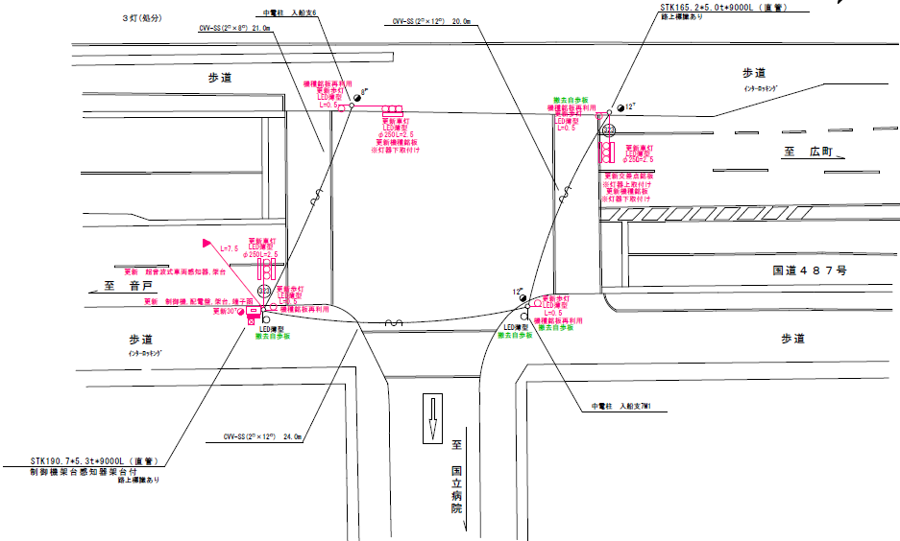
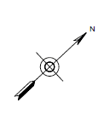

28.4m

ステータス機能
S3:閃光
 |  |  |  |  |  |  |  |  |  |  |  |  |  |  |  |  |  |  |  |  |  |  |  | 50 | 13.888888889 | 28.4 | 2.0
 |  |  |  |  |  |  |  |  |  |  |  |  |  |  |  |  |  |  |  |  |  |  |  | 30 | 8.3333333333 | 23.0 | 2.8
ステップ番号 |  |  |  | 1 | 2 | 3 | 4 | 5* | 6 | 7 | 8 | 9 | 10* | 11 | 12 | 13 | 14 | 15 | 16 | 17 | 18 | 19 | 20
ステップ名称 |  |  |  | 1PG | 1PW | 1 G | 1 Y | 1 R | 2PG | 2PW | 2 R | 3 G | 3 Y | 3 R
流 動 図
17.9m
歩灯2
歩灯2
歩灯2
8.7m
16.4m
歩灯2
自転車
EC6680K+34001001
EC6680K-18293
PD1219A V4.03
（１Ｐ） |  | [ 1P ]
１ |  | [ 1V ]
２Ｐ |  | [ 2P ]
２ |  | [ 2V ]

ＰＵ |  |  |  | 109 |  |  |  |  | 109 |  |  | 109
ＰＬ | ( | 60秒 | ) | 10 | 5 | 2 | 3 | 2 | 18 | 6 | 4 | 5 | 3 | 2 |  |  |  |  |  |  |  |  |  | 120 | 102
保安秒時 | ( | 140秒 | ) | 86 | 5 | 2 | 3 | 2 | 22 | 6 | 4 | 5 | 3 | 2 |  |  |  |  |  |  |  |  |  | 140 | 120
最長時間（秒） |  |  |  | 110 | 110 | 110 | 10 | 10 | 110 | 110 | 10 | 110 | 10 | 10
最短時間（秒） |  |  |  | 6 | 0.95 | 0.95 | 0.95 | 0.95 | 6 | 0.95 | 0.95 | 0.95 | 0.95 | 0.95
ＡＢ連動出力

250096
規制番号 名称 |  |  |  |  | 20096 |  | 海上自衛隊呉集会所前 |  |  |  |  |  | 運 用 |  | H.21年 1月28日 |  |  |  | 製造番号 |  | 2J1334
管制番号 名称 |  |  |  |  | 20096 |  | 海上自衛隊呉集会所前 |  |  |  | （Ⅱ型） |  | 開始日時 |  | 13:59:00 |  |  | ～ | 製造年月 |  | 平成14年 9月

至 警固屋
至 本通り１丁目
2P
2
2P
1
50
1
2P
29.0m
1
2P
50

ステータス機能
S3:閃光
その他
シリアル／パス端子

ステップ番号 |  |  |  | 1 | 2 | 3 | 4 | 5* | 6 | 7 | 8 | 9 | 10* | 11 | 12 | 13 | 14 | 15 | 16 | 17 | 18 | 19 | 20
ステップ名称 |  |  |  | 1PG | 1PW | 1 G | 1 Y | 1 R | 2PG | 2PW | 2 G | 2 Y | 2 R
流 動 図
（ ）
8.3m
歩灯なし
17.6m
歩灯2
15.5m
歩灯2
（ １Ｐ ） |  | [ 1P ]
１ |  | [ 1V ]
２Ｐ |  | [ 2P ]
２ |  | [ 2V ]

ＰＵ |  |  |  | 109 |  |  |  |  | 109
ＰＬ | ( | 52秒 | ) | 9 | 5 | 2 | 3 | 2 | 18 | 6 | 2 | 3 | 2
最終指定 |  |  |  |  |  |  |  | ○ |  |  |  |  | ○ | スプリット数： |  | 2
可変指定 |  |  |  | ○ |  |  |  |  | ○
保安秒時 | ( | 130秒 | ) | 88 | 5 | 2 | 3 | 2 | 17 | 6 | 2 | 3 | 2
最長時間（秒） |  |  |  | 110 | 110 | 110 | 10 | 10 | 110 | 110 | 110 | 10 | 10
最短時間（秒） |  |  |  | 6 | 0.95 | 0.95 | 0.95 | 0.95 | 6 | 0.95 | 0.95 | 0.95 | 0.95
ＡＢ連動出力 |  |  |  | A | B | B | B | B | B | A | A | A | A

旧250096
規制番号 名称 |  |  |  |  | 2-0096 |  | 海上自衛隊呉集会所前 |  |  |  |  |  | 運 用 |  | H.14年12月 2日 |  |  |  | 製造番号 |  | 2J1334
管制番号 名称 |  |  |  |  | 250096 |  | 幸町１丁目 |  |  |  | （Ⅱ型） |  | 開始日時 |  | 14:49:00 |  |  | ～ | 製造年月 |  | 平成14年 9月

至 警固屋
至 本通り１丁目

50km/h
 |  |  |  |  |  | 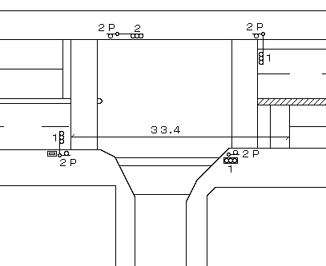

ステータス機能
S3:閃光
その他
シリアル／パス端子

ステップ番号 |  |  |  | 1 | 2 | 3 | 4 | 5 | 6 | 7 | 8 | 9 | 10 | 11 | 12 | 13 | 14 | 15 | 16 | 17 | 18 | 19 | 20
ステップ名称 |  |  |  | 1PG | 1PW | 1 G | 1 Y | 1 R | 2PG | 2PW | 2 G | 2 Y | 2 R
流 動 図
（ ）
7.6m
16.1m
（ １Ｐ ） |  | [ 1P ]
１ |  | [ 1V ]
２Ｐ |  | [ 2P ]
２ |  | [ 2V ]

最終指定 |  |  |  |  |  |  |  | ○ |  |  |  |  | ○ | スプリット数： |  | 2
可変指定 |  |  |  | ○ |  |  |  |  | ○
保安秒時 | ( | 130秒 | ) | 88 | 5 | 2 | 3 | 2 | 17 | 6 | 2 | 3 | 2
最長時間（秒） |  |  |  | 110 | 110 | 110 | 10 | 10 | 110 | 110 | 110 | 10 | 10
最短時間（秒） |  |  |  | 6 | 0.95 | 0.95 | 0.95 | 0.95 | 6 | 0.95 | 0.95 | 0.95 | 0.95
ＡＢ連動出力 |  |  |  | A | B | B | B | B | B | A | A | A | A

